Modulo ME
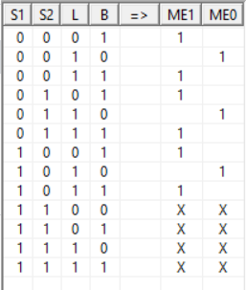
Codificación
Apagado | 00
Mantenimiento | 01
Emergencia | 10

